graf G1
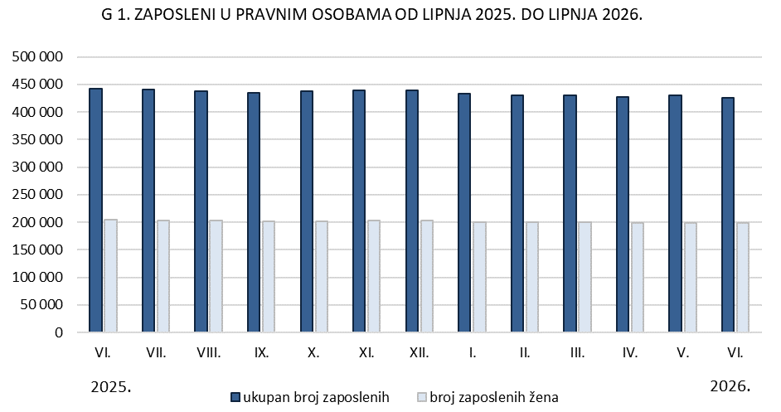
REPUBLIKA HRVATSKA
GRAD ZAGREB

GRADSKI URED ZA GOSPODARSTVO,
EKOLOŠKU ODRŽIVOST I STRATEGIJSKO PLANIRANJE

Odjel za statističke i analitičke poslove

graf G2.
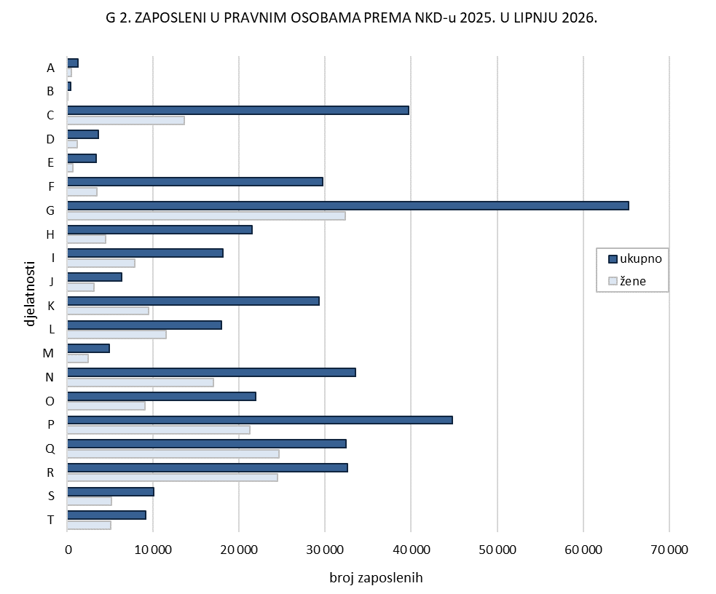
REPUBLIKA HRVATSKA
GRAD ZAGREB

GRADSKI URED ZA GOSPODARSTVO,
EKOLOŠKU ODRŽIVOST I STRATEGIJSKO PLANIRANJE

Odjel za statističke i analitičke poslove

graf G3.
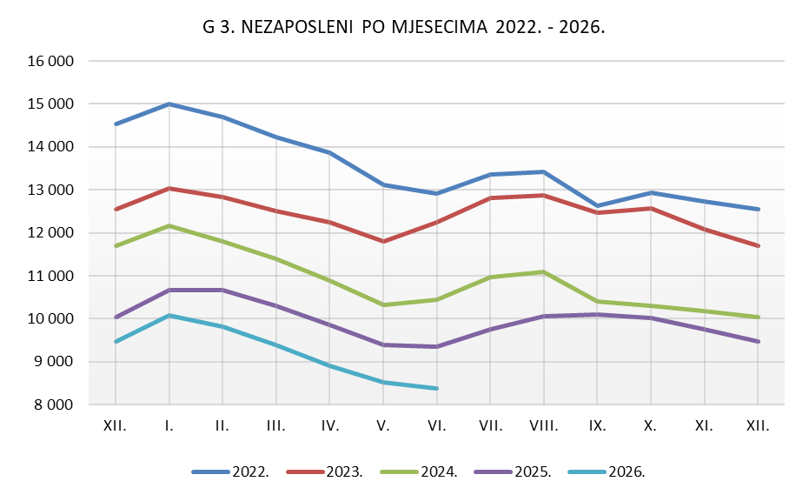
REPUBLIKA HRVATSKA
GRAD ZAGREB

GRADSKI URED ZA GOSPODARSTVO,
EKOLOŠKU ODRŽIVOST I STRATEGIJSKO PLANIRANJE

Odjel za statističke i analitičke poslove

